осень 2022
2022-09-29
 |  | Укорененные черенки P9 Россия, Европа - осень 2022
 |  |  |  |  | Перед оформлением заказа, пожалуйста, ознакомьтесь с условиями работы и подтвердите своё согласие с ними:
 |  |  |  |  | >>> Условия работы <<<
 |  |  |  |  |  | с условиями работы ознакомлен | нет

 | Адрес склада: Владимирская область, Киржачский район, дер. Знаменское |  |  |  |  |  |  |  |  | 43 неделя (24-28 окт 2022) |  | ← Выберите период отгрузки
 | Общий минимальный заказ: 25 тыс. ₽ |  |  |  |  |  |  |  |  | 0 |  | Количество растений
 | Минимальный заказ на сорт указан для каждой позиции. |  |  |  |  |  |  |  |  | - ₽ |  | Сумма заказа
 | При заказе на сорт менее минимального количества, применяется торговая надбавка 5%
 | Выдача заказов: |  | 41 неделя (10-14 окт 2022) приём до 23.09
 |  |  | 43 неделя (24-28 окт 2022) приём до 7.10
 | Доступность позиций на указанные даты выдачи указана ниже в таблице прайса.
 | Выдача готовых к отгрузке заказов осуществляется в течении 3х дней после оплаты.
 | Задаток при бронировании: 50%, доплата 50% за 2 недели до отгрузки
 | Бесплатная доставка до терминалов ТК-партнеров в Москве: ПЭК, Желдор, Вера-1, РТС.
 | Тара бесплатно

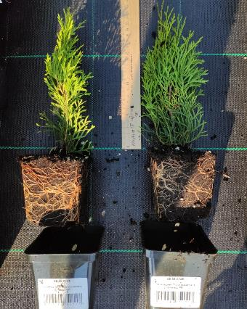
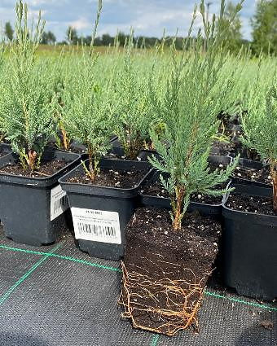
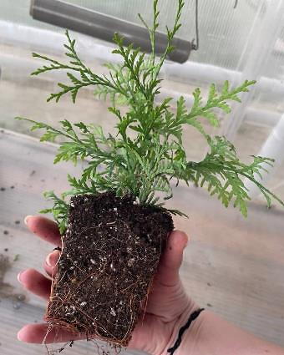
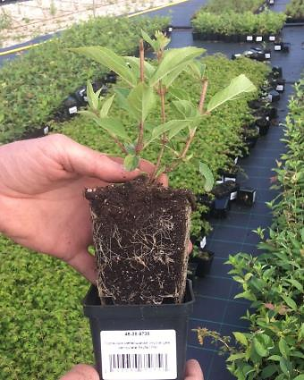
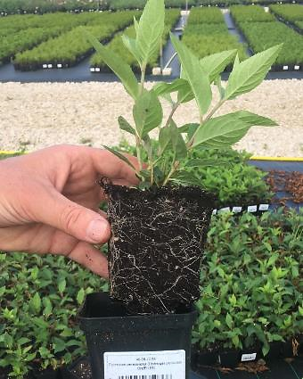
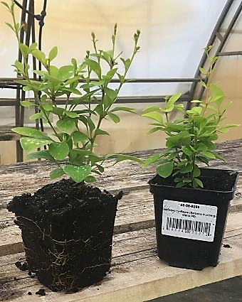
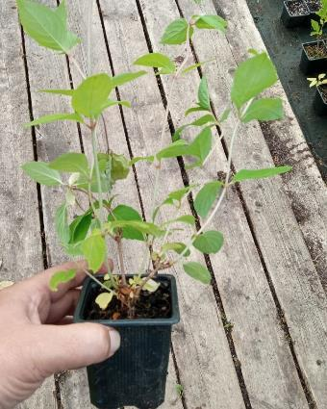
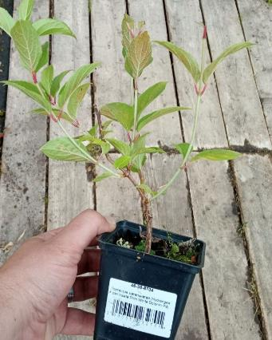
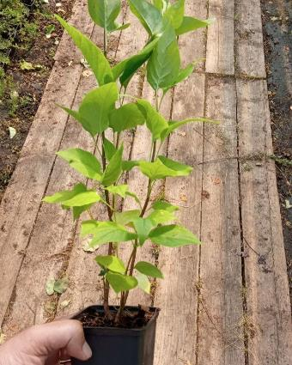
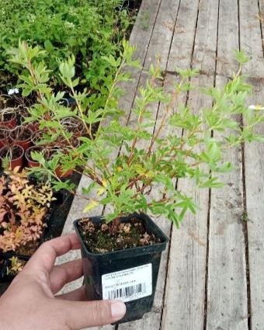
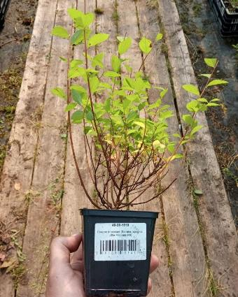
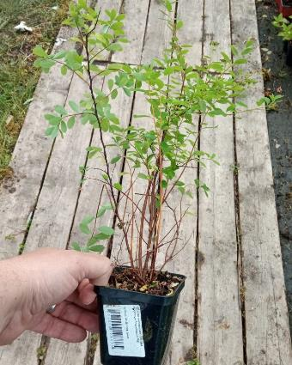
Спирея ниппонская Snowmound Р9
заказать
87 ₽
Спирея японская Little Princess Р9
Лапчатка кустарниковая Snowflake Р9
заказать
заказать
87 ₽
89 ₽
Сирень гиацинтовая Olimpiada Kolesnikova Р9
заказать
177 ₽
Гортензия метельчатая Prim White Dolprim Р9
заказать
205 ₽
Не пропустите по акции:
Гортензия метельчатая Grandiflora Р8
заказать
141 ₽
Барбарис тунберга Maria
Р9
заказать
284 ₽
Гортензия метельчатая Graffiti Р9
Гортензия метельчатая Skyfall Р9
заказать
заказать
379 ₽
362 ₽
Можжевельник скальный Blue Arrow Р9
заказать
194 ₽
Туя западная Brabant
Р9
заказать
149 ₽
А также свежую посадку этого года (фото от 25.07.22):
Туя западная Smaragd
Р9
заказать
149 ₽

Склад 1 - Доступно, шт | Склад 2 - Доступно, шт | Род, вид лат. | Род, вид русс. | Сорт | Контейнер | Цена, ₽ | Цена Акция, ₽ | Минимальный заказ на сорт | Кратность заказа на сорт | Заказ, шт. | Отгрузка | Количество ящиков | Сумма, ₽
* | * | Декоративно-лиственные растения
16 | 0 | Andromeda polifolia | Андромеда/Подбел обыкновенный | Blue Ice | P9 | 291 ₽ | 215 ₽ | 16 | 16 |  | 41, 43 недели | 0.00 | - ₽
0 | >100 | Berberis thunbergii | Барбарис Тунберга | Maria | P9 | 284 ₽ |  | 48 | 24 |  | 43 неделя | 0.00 | - ₽
12 | 0 | Berberis thunbergii | Барбарис Тунберга | Orange Ice | P9 | 251 ₽ |  | 12 | 12 |  | 41, 43 недели | 0.00 | - ₽
0 | >100 | Berberis thunbergii | Барбарис Тунберга | Summer Sunset | P9 | 276 ₽ |  | 48 | 24 |  | 43 неделя | 0.00 | - ₽
80 | 0 | Euonymus fortunei | Бересклет Форчуна | Emerald Gaiety | P9 | 141 ₽ |  | 80 | 40 |  | 41, 43 недели | 0.00 | - ₽
0 | >100 | Euonymus fortunei | Бересклет Форчуна | Emerald Gaiety | P9 | 141 ₽ |  | 48 | 24 |  | 43 неделя | 0.00 | - ₽
0 | >100 | Euonymus fortunei | Бересклет Форчуна | Emerald Gaiety | P9 | 141 ₽ |  | 48 | 24 |  | 43 неделя | 0.00 | - ₽
0 | >100 | Euonymus fortunei | Бересклет Форчуна | Emerald 'n' Gold | P9 | 141 ₽ |  | 48 | 24 |  | 43 неделя | 0.00 | - ₽
0 | >100 | Ligustrum ibota | Бирючина ибота | Musli | P9 | 197 ₽ |  | 48 | 24 |  | 43 неделя | 0.00 | - ₽
0 | >100 | Ligustrum vulgare | Бирючина обыкновенная | Atrovirens | P9 | 149 ₽ |  | 48 | 24 |  | 43 неделя | 0.00 | - ₽
0 | >100 | Ligustrum ovalifolium | Бирючина овальнолистная | Aureum | P9 | 149 ₽ |  | 48 | 24 |  | 43 неделя | 0.00 | - ₽
0 | 100 | Buddleja weyeriana | Буддлея Вейера | Sungold | P9 | 135 ₽ |  | 48 | 24 |  | 43 неделя | 0.00 | - ₽
0 | 100 | Buddleja davidii | Буддлея Давида | Black Knight | P9 | 135 ₽ |  | 48 | 24 |  | 43 неделя | 0.00 | - ₽
0 | 60 | Buddleja davidii | Буддлея Давида | Reve de Papillon Lavender / Bosjerry / PP25732 | P9 | 149 ₽ |  | 48 | 24 |  | 43 неделя | 0.00 | - ₽
0 | >100 | Sambucus nigra | Бузина черная | Aurea | P9 | 161 ₽ |  | 48 | 24 |  | 43 неделя | 0.00 | - ₽
0 | >100 | Weigela florida | Вейгела цветущая | Eva Rathke | P9 | 141 ₽ |  | 48 | 24 |  | 43 неделя | 0.00 | - ₽
0 | >100 | Weigela florida | Вейгела цветущая | Nana Variegata | P9 | 141 ₽ |  | 48 | 24 |  | 43 неделя | 0.00 | - ₽
0 | 18 | Weigela florida | Вейгела цветущая | Rosea | P9 | 143 ₽ |  | 18 | 18 |  | 43 неделя | 0.00 | - ₽
0 | 11 | Weigela florida | Вейгела цветущая | Ruby Queen | P9 | 343 ₽ |  | 11 | 11 |  | 43 неделя | 0.00 | - ₽
0 | >100 | Weigela florida | Вейгела цветущая | Rumba | P9 | 141 ₽ |  | 48 | 24 |  | 43 неделя | 0.00 | - ₽
0 | >100 | Hydrangea arborescens | Гортензия древовидная | Annabelle | P9 | 183 ₽ |  | 48 | 24 |  | 43 неделя | 0.00 | - ₽
0 | 66 | Hydrangea arborescens | Гортензия древовидная | Magical Pinkerbell / Kolpinbel | P9 | 225 ₽ |  | 48 | 24 |  | 43 неделя | 0.00 | - ₽
81 | 0 | Hydrangea arborescens | Гортензия древовидная | Radiata | P8 | 291 ₽ | 197 ₽ | 60 | 30 |  | 41, 43 недели | 0.00 | - ₽
0 | 96 | Hydrangea arborescens | Гортензия древовидная | Ruby Annabelle / Invincibelle Ruby / NCHA 3 | P9 | 225 ₽ |  | 48 | 24 |  | 43 неделя | 0.00 | - ₽
0 | >100 | Hydrangea paniculata | Гортензия метельчатая | Baby Lace | P9 | 215 ₽ |  | 48 | 24 |  | 43 неделя | 0.00 | - ₽
0 | >100 | Hydrangea paniculata | Гортензия метельчатая | Brussels Lace | P9 | 243 ₽ |  | 48 | 24 |  | 43 неделя | 0.00 | - ₽
0 | >100 | Hydrangea paniculata | Гортензия метельчатая | Candlelight / Hpopr013 | P9 | 215 ₽ |  | 48 | 24 |  | 43 неделя | 0.00 | - ₽
0 | >100 | Hydrangea paniculata | Гортензия метельчатая | Cotton Cream | P9 | 243 ₽ |  | 48 | 24 |  | 43 неделя | 0.00 | - ₽
>100 | 0 | Hydrangea paniculata | Гортензия метельчатая | Dentelle de Gorron / Rencri | P8 | 271 ₽ | 197 ₽ | 60 | 30 |  | 41, 43 недели | 0.00 | - ₽
0 | >100 | Hydrangea paniculata | Гортензия метельчатая | Dentelle de Gorron / Rencri | P9 | 225 ₽ |  | 48 | 24 |  | 43 неделя | 0.00 | - ₽
0 | >100 | Hydrangea paniculata | Гортензия метельчатая | Diamant Rouge / Rendia | P9 | 362 ₽ |  | 48 | 24 |  | 43 неделя | 0.00 | - ₽
>100 | 0 | Hydrangea paniculata | Гортензия метельчатая | Fraise Melba / Renba | P8 | 271 ₽ | 197 ₽ | 60 | 30 |  | 41, 43 недели | 0.00 | - ₽
0 | >100 | Hydrangea paniculata | Гортензия метельчатая | Fraise Melba / Renba | P9 | 398 ₽ |  | 48 | 24 |  | 43 неделя | 0.00 | - ₽
62 | >100 | Hydrangea paniculata | Гортензия метельчатая | Goliath | P9 | 215 ₽ |  | 48 | 24 |  | 41, 43 недели | 0.00 | - ₽
0 | >100 | Hydrangea paniculata | Гортензия метельчатая | Graffiti | P9 | 379 ₽ |  | 48 | 24 |  | 43 неделя | 0.00 | - ₽
>100 | 0 | Hydrangea paniculata | Гортензия метельчатая | Grandiflora / Pee Gee | P8 | 211 ₽ | 141 ₽ | 60 | 30 |  | 41, 43 недели | 0.00 | - ₽
0 | >100 | Hydrangea paniculata | Гортензия метельчатая | Grandiflora / Pee Gee | P9 | 164 ₽ |  | 48 | 24 |  | 43 неделя | 0.00 | - ₽
0 | >100 | Hydrangea paniculata | Гортензия метельчатая | Hercules | P9 | 380 ₽ |  | 48 | 24 |  | 43 неделя | 0.00 | - ₽
0 | >100 | Hydrangea paniculata | Гортензия метельчатая | Kyushu | P9 | 141 ₽ |  | 48 | 24 |  | 43 неделя | 0.00 | - ₽
60 | 0 | Hydrangea paniculata | Гортензия метельчатая | Little Blossom | P9 | 270 ₽ |  | 48 | 24 |  | 41, 43 недели | 0.00 | - ₽
0 | 78 | Hydrangea paniculata | Гортензия метельчатая | Magical Fire / Bokraplume | P9 | 215 ₽ |  | 48 | 24 |  | 43 неделя | 0.00 | - ₽
20 | 0 | Hydrangea paniculata | Гортензия метельчатая | October Bride | P8 | 337 ₽ | 197 ₽ | 20 | 20 |  | 41, 43 недели | 0.00 | - ₽
0 | >100 | Hydrangea paniculata | Гортензия метельчатая | October Bride | P9 | 243 ₽ |  | 48 | 24 |  | 43 неделя | 0.00 | - ₽
0 | >100 | Hydrangea paniculata | Гортензия метельчатая | Pastelgreen / Rencolor | P9 | 215 ₽ |  | 48 | 24 |  | 43 неделя | 0.00 | - ₽
24 | >100 | Hydrangea paniculata | Гортензия метельчатая | Phantom | P9 | 197 ₽ |  | 48 | 24 |  | 41, 43 недели | 0.00 | - ₽
>100 | 0 | Hydrangea paniculata | Гортензия метельчатая | Phantom | P8 | 211 ₽ | 141 ₽ | 60 | 30 |  | 41, 43 недели | 0.00 | - ₽
0 | >100 | Hydrangea paniculata | Гортензия метельчатая | Pink Diamond / Interhydia | P9 | 164 ₽ |  | 48 | 24 |  | 43 неделя | 0.00 | - ₽
0 | >100 | Hydrangea paniculata | Гортензия метельчатая | Pink Lady | P9 | 141 ₽ |  | 48 | 24 |  | 43 неделя | 0.00 | - ₽
0 | >100 | Hydrangea paniculata | Гортензия метельчатая | Polar Bear | P9 | 251 ₽ |  | 48 | 24 |  | 43 неделя | 0.00 | - ₽
>100 | 0 | Hydrangea paniculata | Гортензия метельчатая | Polar Bear | P9 | 294 ₽ |  | 40 | 20 |  | 41, 43 недели | 0.00 | - ₽
...

Условия работы
Растения для профессионалов
Россия, Владимирская область, Киржачский район, пос. Знаменское Тел.: 8 (495) 280-08-97 E-mail: zakaz@plantmarket.ru Сайт: www.plantmarket.ru

✓ | Для оформления договорных документов:
Индивидуальным предпринимателям: |  | Юридическим лицам:
 | ● Копию свидетельства ЕГРИП | ● | Копию Устава
 | ● Копию ИНН | ● | Копию выписки из ЕГРЮЛ
 | ● Копию паспорта | ● | Копию уведомления УСН или ЕНВД
 | ● Копию уведомления УСН или ЕНВД | ● | Карточку с реквизитами предприятия
...

